⑨日付が数字になる
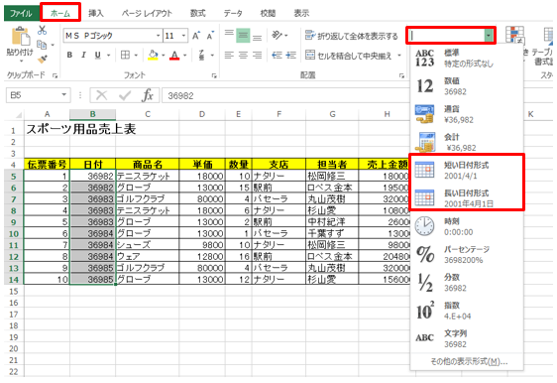
表示形式を日付に戻す

日付の表示形式が失われてシリアル値になったデータは、簡単に日付の形に戻すことができます。
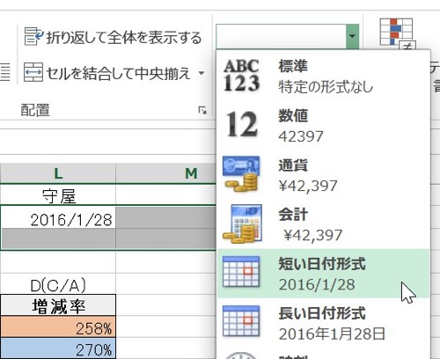
操作方法は対象のセル（例ではB5:B14）をアクティブにし、「ホーム」タブの「表示形式」の▼をクリックし、一覧から「短い日付形式」もしくは「長い日付形式」をクリックします。

